解析
数据监控报表制作
【任务要求】
由表格数据可知该店铺2020年及2021年国庆假期部分直通车推广数据，要求补充完整报表数据，并对比2020年与2021年同一时期的活动数据，完成直通车推广效果分析。

点击下载表格文件，补充完整监控报表中的空白数据，包括点击转化率、投入产出比、环比增长率的计算，以及2020年国庆节活动期间数据、2021年相比2020年各数据的同比增长率的计算。（四舍五入，保留两位小数）

1 如已知2021年店铺投入产出比环比增长率下降10%以上则为异常，请指出哪天的投入产出比数据出现了异常。
2 2021年国庆节活动期间直通车推广数据相比2020年的同期数据增长率为负数则为异常，请指出哪个数据指标的数据出现了异常。
3 请对国庆节店铺活动期间直通车推广效果进行分析，并给出分析结论。
【知识要点】
点击转化率=（成交笔数/商品点击量）*100%。
投入产出比=总成交金额/总花费,总成交金额=客单价*转化率*点击量
环比增长率=（本期数-上一期数）/上一期数*100%

操作思路：
1、下载源数据表，根据公式计算出点击转化率、投入产出比、环比增长率
2、通过条件格式判断出异常数据
3、对店铺活动期间直通车推广效果进行分析，并给出分析结论。
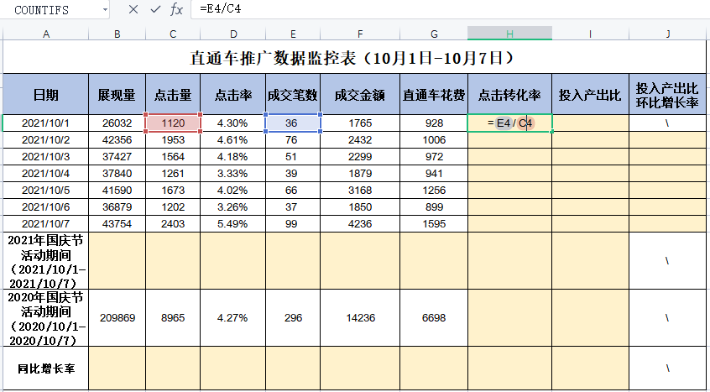

1、点击转化率=（成交笔数/商品点击量）*100%。
在点击转化率单元格输入等号，然后选中成交笔数所在的单元格，输入除号，再选中点击量所在的单元格，按回车

【重要技能点】
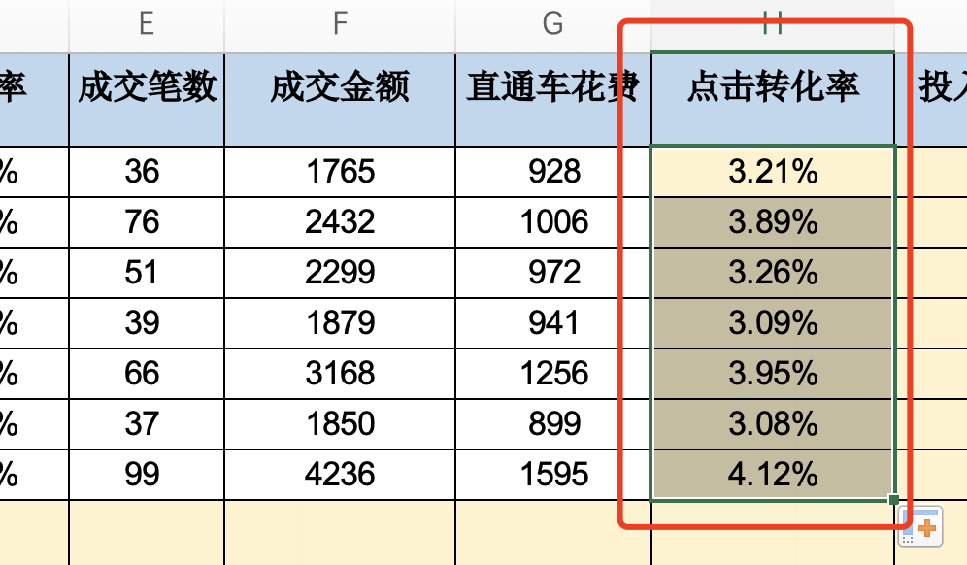

2、选中第一列数值，鼠标下拉
批量填充数值，即计算出这一列数值的点击转化率

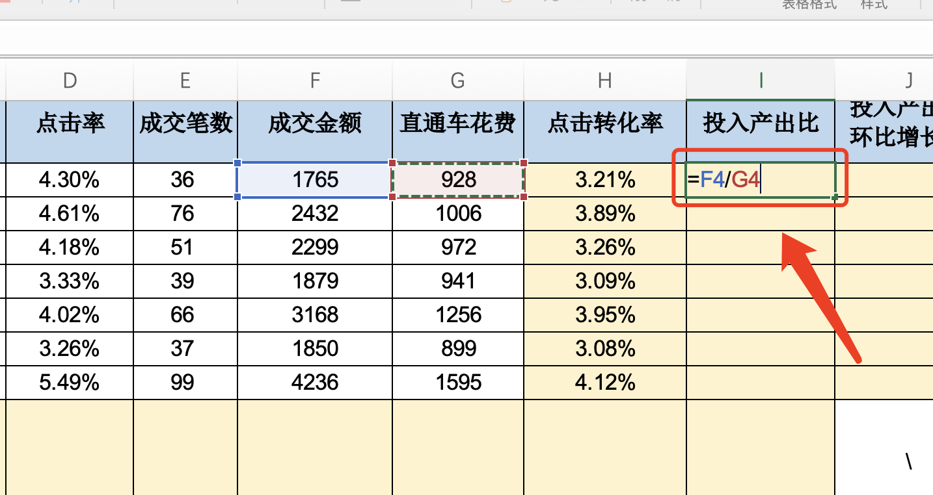

3、投入产出比=总成交金额/总花费
在投入产出比第一列单元格输入等号，然后选中成交金额所在的单元格，输入除号，再选中直通车花费所在的单元格，按回车

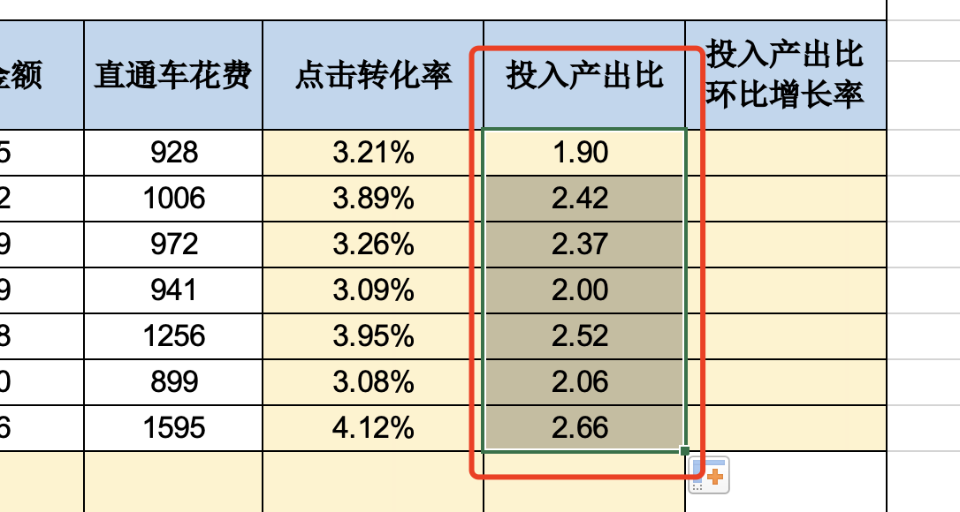

4、选中第一列数值，鼠标下拉
批量填充数值，即计算出这一列数值的投入产出比

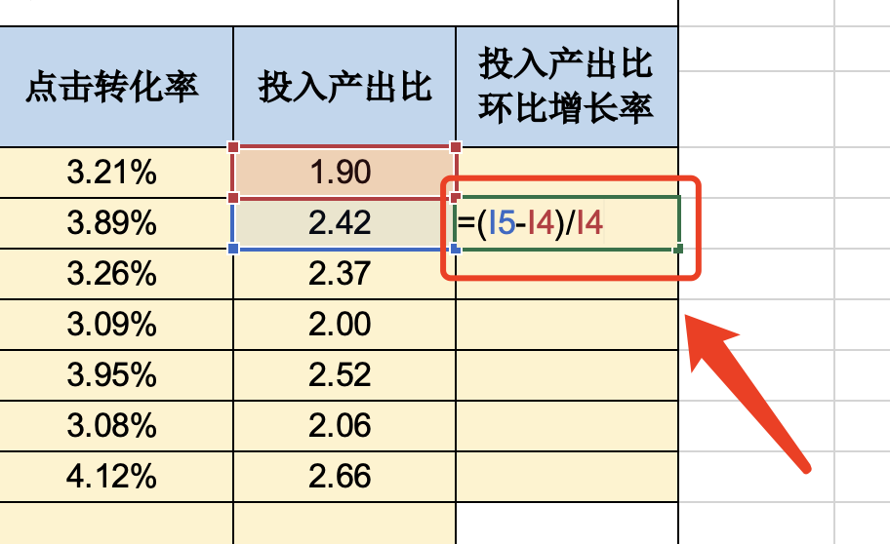

5、环比增长率=（本期数-上一期数）/上一期数*100%
在投入产出比环比增长率单元格，输入“=”然后输入公式
选中投入产出比的本期数-投入产出比的上期数 再除以 投入产出比上期数

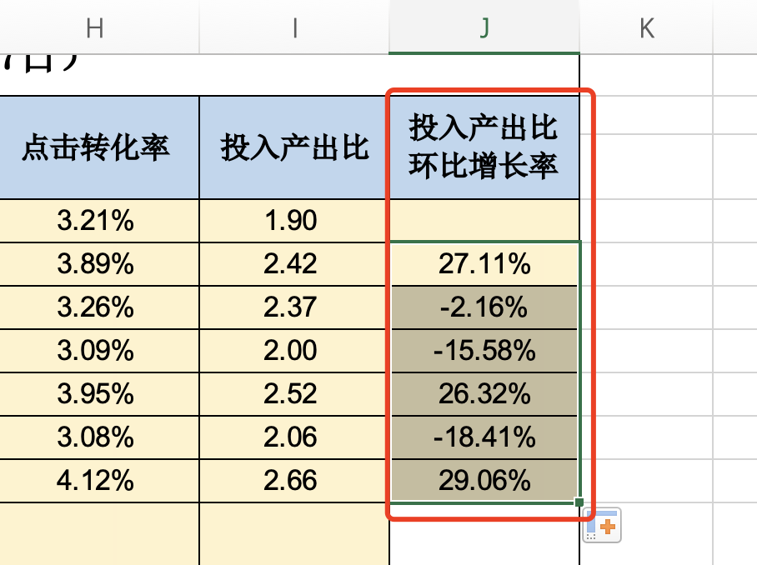

6、选中第一列数值，鼠标下拉
批量填充数值，即计算出这一列数值的投入产出比环比增长率

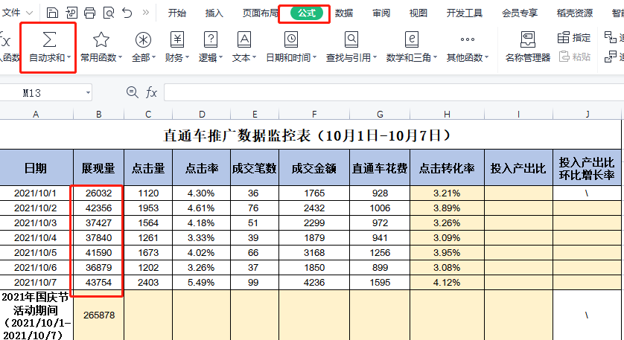

7、选中展现量这一列数据
在公式选项卡中，选择自动求和
即计算出2021年国庆活动期间展现量之和

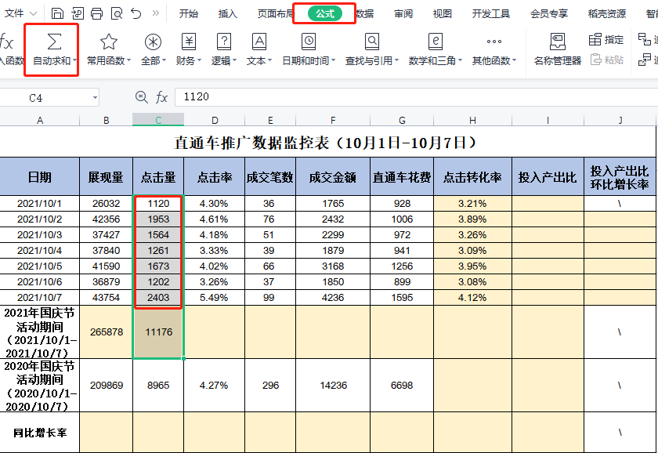

8、选中点击量这一列数据
在公式选项卡中，选择自动求和
即计算出2021年国庆活动期间点击量之和

9、点击率=点击量/展现量
计算出2021年国庆节活动期间的点击率
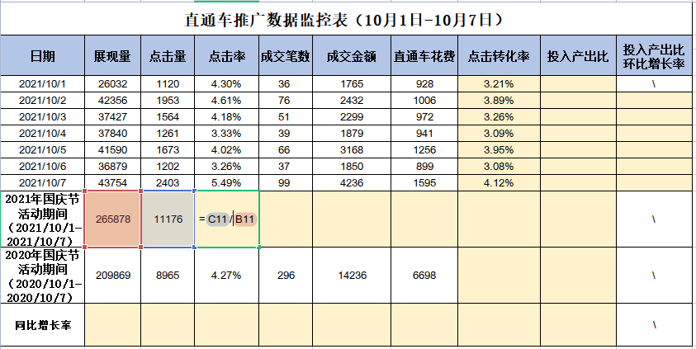

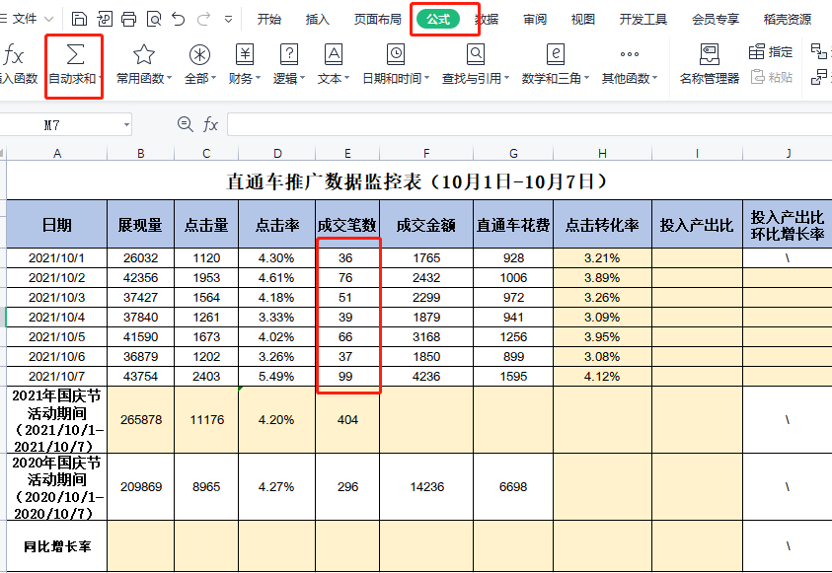

10、选中成交笔数这一列数据
在公式选项卡中，选择自动求和
即计算出2021年国庆活动期间点击量之和

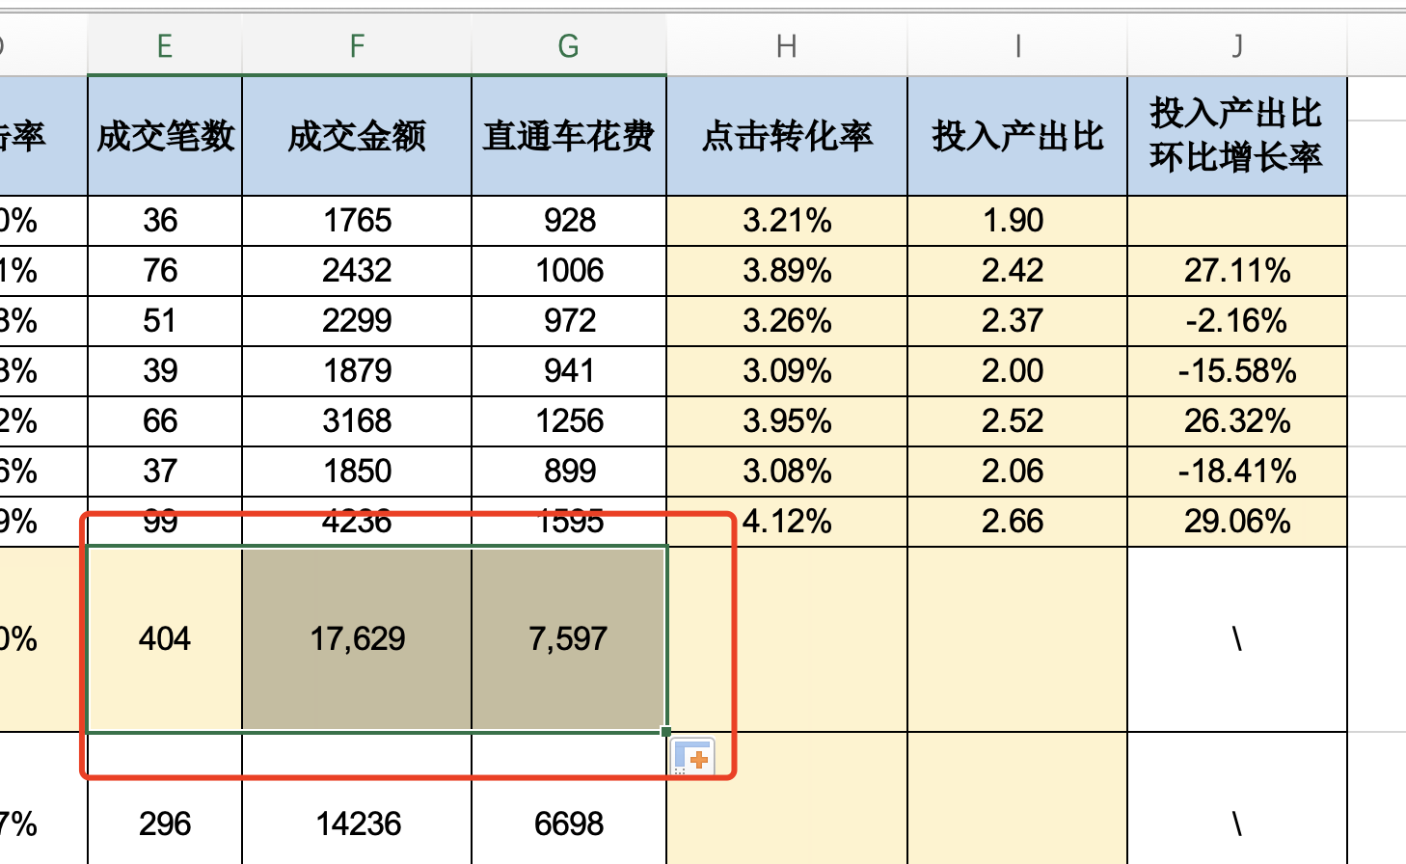

11、鼠标选中成交笔数向右拖动
批量计算出成交金额和直通车花费之和

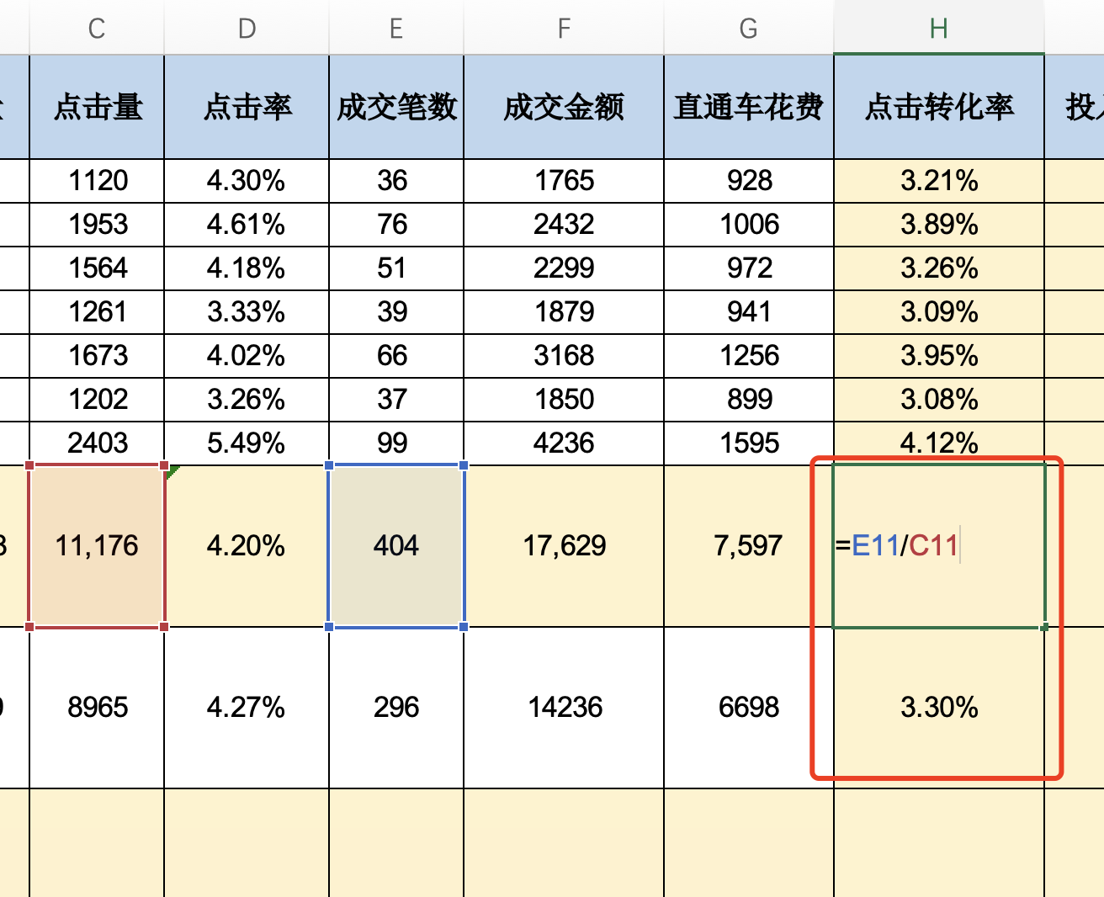

12、点击转化率=成交笔数/点击量
计算出2021年国庆节活动期间的点击转化率
鼠标选中单元格向下填充
批量计算出2020年国庆节活动期间的点击转化率

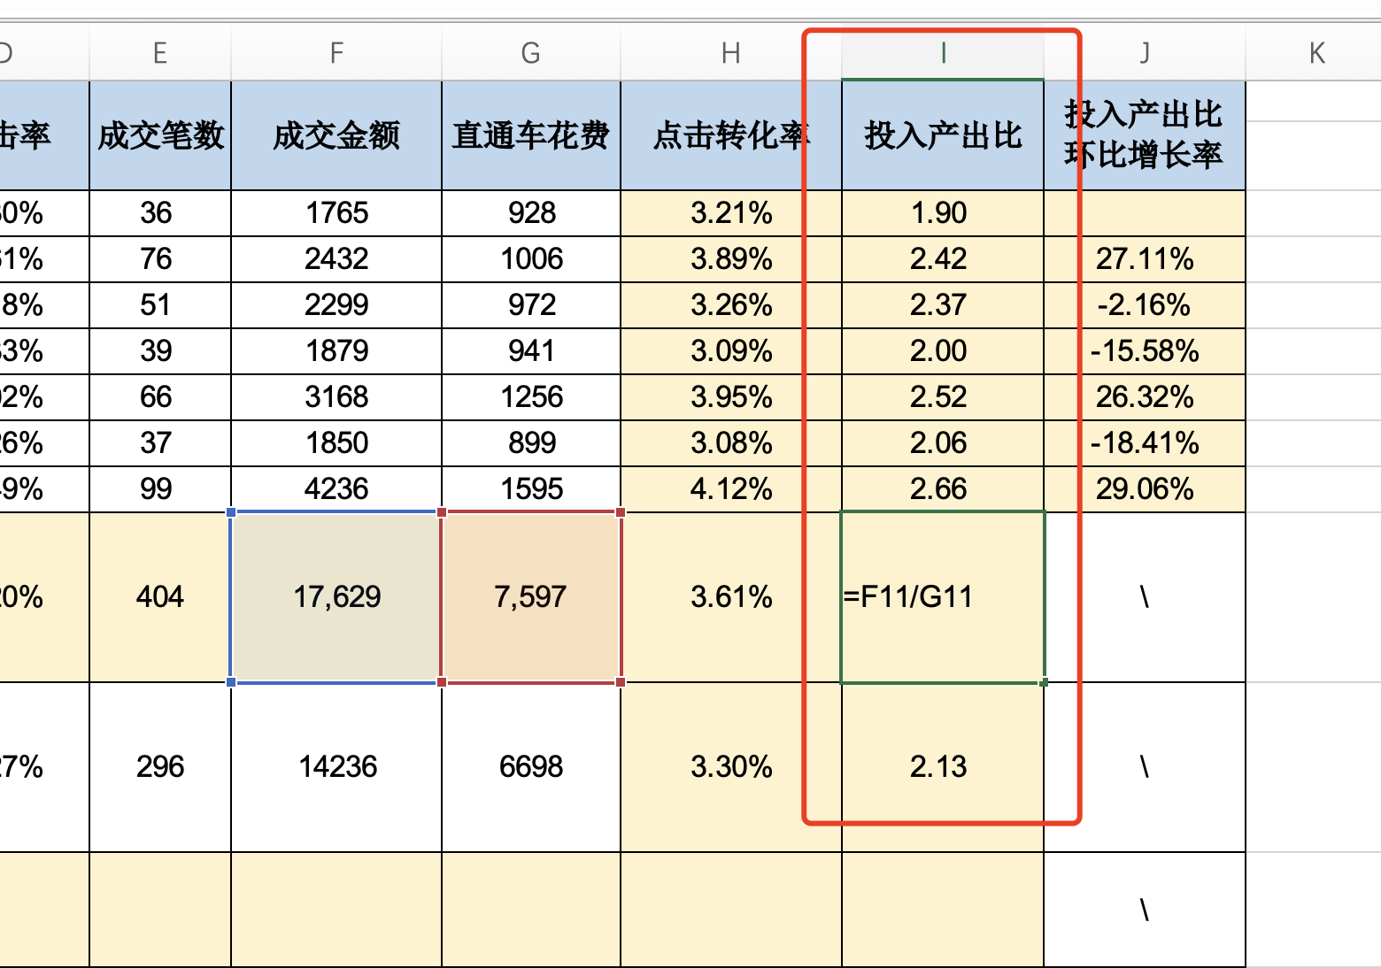

13、投入产出比=成交额/直通车花费
计算出2021年国庆节活动期间的投入产出比
鼠标选中单元格向下填充
批量计算出2020年国庆节活动期间的投入产出比

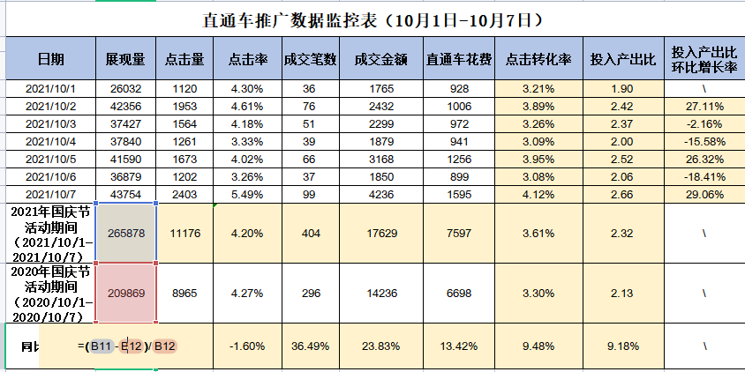

14、环比增长率=（本期数-上一期数）/上一期数*100%
计算出数值之后鼠标选中单元格向右填充批量计算出其他数值的同比增长

1 如已知2021年店铺投入产出比环比增长率下降10%以上则为异常，请指出哪天的投入产出比数据出现了异常。

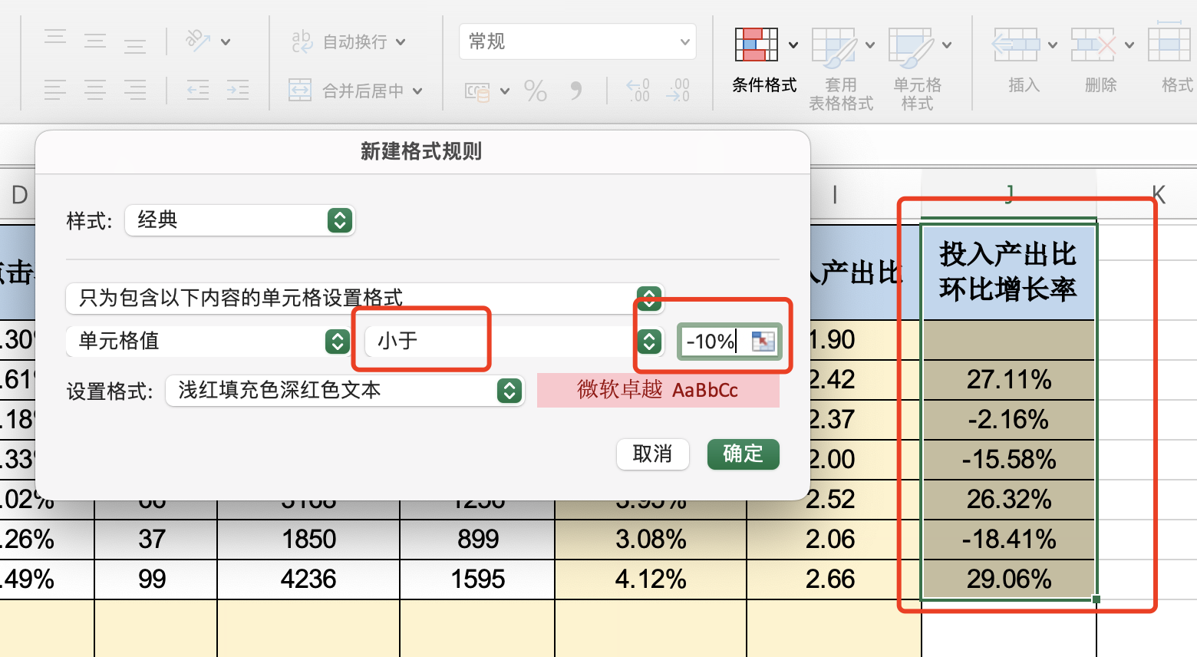

选择投入产出比环比增长率这一列数值
点击开始选项卡中条件格式
选择突出单元格格式
单元格值选择小于-10%

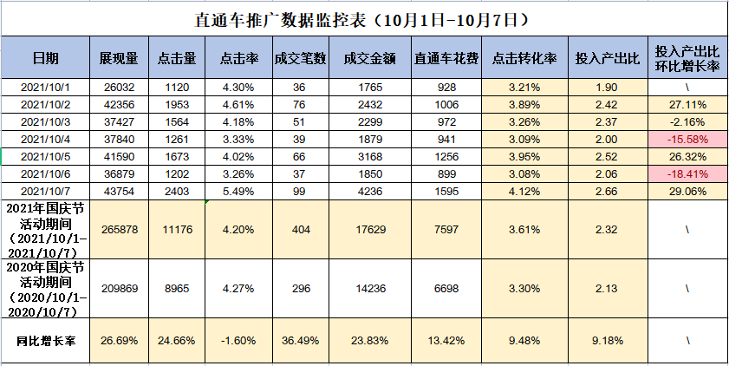

解答：2021年店铺投入产出比环比增长率下降10%以上则为异常，2019年10月4日和2019年10月6日的投入产出比数据出现了异常。

2 2021年国庆节活动期间直通车推广数据相比2020年的同期数据增长率为负数则为异常，请指出哪个数据指标的数据出现了异常。

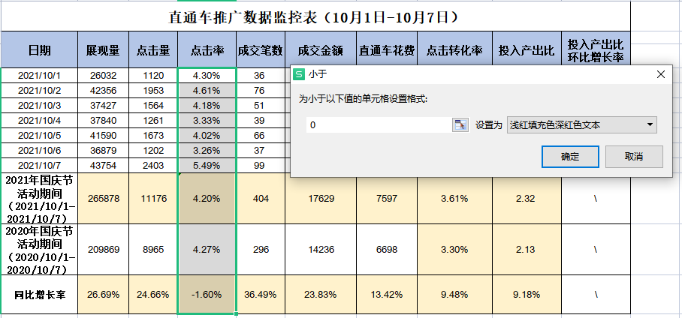

选择同比增长率这一列数值
点击开始选项卡中条件格式
选择突出单元格格式
单元格值选择小于0

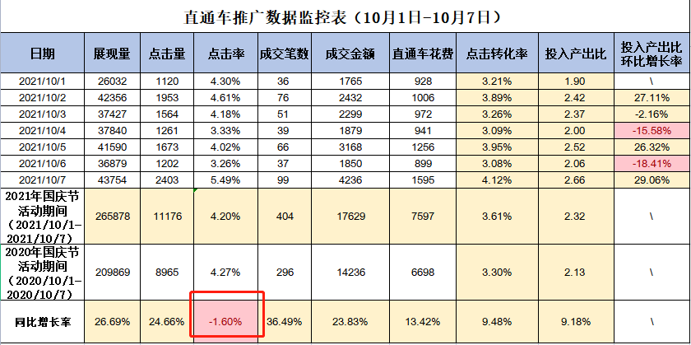

解答：2021年国庆节活动期间直通车推广数据相比2018年的同期数据增长率为负数则为异常，如图所示 点击量出现了异常。

3 请对国庆节店铺活动期间直通车推广效果进行分析，并给出分析结论。
解答：在2021年国庆节假期该店铺通过直通车推广为店铺进行引流取得了一定的效果，除在10月4日和10月6日投入产出比数据出现了较大幅度的下降，其他天数据基本平稳，且在10月7日投入产出比达到了最大。相比2020年同期，2021年该时期直通车推广数据除开点击率出现了小幅度的下降，其他数据都有明显的提升。

